Deustch ROI
 | Einsparungen durch GIRI

 | In den blauen Zellen kannst Du einen eigenen Werte eingeben.

 | Einsparungen

 | Schritt 1: Deine Mitarbeiter qualifizieren sich großteils selbst
 | Einsparungen | € 200,265
 | Schritt 2: Deine Mitarbeiter nehmen die Anleitung selbst auf (kein IT support notwendig)
 | Einsparungen | € 118,759
 | Schritt 2: Mach Deine Updates selbst in 5 Minuten - immer aktuelle Dokumente
 | Einsparungen | € 14,268

 | Summe der Einsparungen
 | € 333,292

 | Eingabe Zellen |  | Ergebniszelle: Kosten |  | Ergebniszelle: Einsparungen

 | Basis Daten
 |  |  |  |  |  | 210
 |  |  | 21% | 20% |  | 1680
 |  | Brutto Jahresgehalt | Sozialversicherung (Beispiel Deutschland 21%) | Gemeinkosten | Jahresgehalt + Sozial Versicherung + Gemeinkosten | Kosten pro Arbeitsstunde ( bei X Arbeitsstunden pro Jahr)
 | Kosten Experte / Meister / Trainer | € 50,000 | € 10,500 | € 10,000 | € 70,500 | € 42
 | Kosten Mitarbeiter | € 40,000 | € 8,400 | € 8,000 | € 56,400 | € 34

Schritt 1 : Lass Deine Mitarbeiter sich selbständig qualifizieren

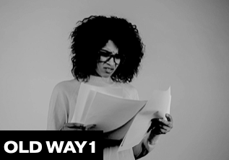
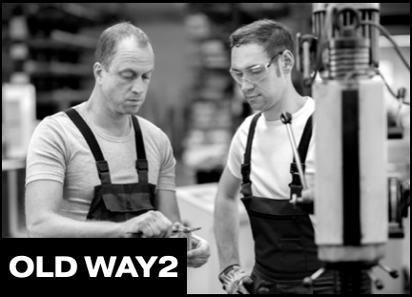
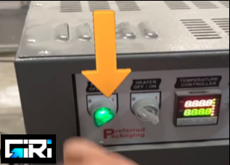

 | Old way 1 |  | Old way 2 |  | New way: with GIRI
Aktivität | Du erstellst teuer textlästige Dokumente, die niemand liest. |  | Deine Experten trainieren die Mitarbeiter 1:1 |  | Die Mitarbeiter nehmen Ihr Telefon, Smart Glasses und qualifizieren selbst.
Resultat | Deine Mitarbeiter machen viele Fehler. Darum satteln Sie, dort wo möglich, wieder auf 1:1 Training um (old way 2) |  | Expert gestresst - weil er andere Aufgaben hat Mitarbeiter gestresst - weil jemand, der bereits gestresst ist, ihm kontinuierlich auf die Finger schaut CEO gestresst - weil der Prozess nicht skaliert und weiss, dass das Unternehmen so nicht flexibel wird |  | Mitarbeiter glücklich - weil er sich selbst andere Arbeitsplätze und Abläufe beibringen kann und unabhängig ist. Experte glücklich - weil er die 10-fache Anzahl von Menschen qualifizieren kann und mehr Zeit für seine eigenen Aufgaben hat. CEO glücklich - weil sein Unternehmen sehr flexibel wird.
Kosten vergleichbarer Kunden | Ein schlecht (papier-basiert) trainierter Mitarbeiter produziert circa 12.000€ Fehlerfolgekosten pro Jahr. Annahme 50% Deines Trainings erfolgen papierbasiert: Fehlerkosten / Mitarbeiter 6.000 € |  | Mindesten 50 Stunden 1:1-Qualifikation und kleine Unterweisungen pro Jahr. => 50 Stunden x 80 € für den Experten/ Meister Jährliche Schulungskosten pro Mitarbeiter 4.000 € |  | Reduzierung der Fehlerquote um 70%: vorher papierbasiert 6.000 € => mit Giri: 1.800 € Reduzierung der Expertenzeit für das Training - 90% weniger Zeitaufwand: vorher expertenbasiert 4.000 € => mit Giri: 400 €
 | Jetzt rechne doch einfach selbst

 | Wie hoch sind dein Fehlerfolgekosten pro Mitarbeiter im Monat bei schlechtem (papierbasierten) Training |  | Wie viele Stunden bringen Deine Experten für Training / Unterweisung / AD-Hoc Hilfe pro Tag auf |  | Besseres Training der Mitarbeiter durch GIRI - Reduktion der Fehler
Deine Kosten | € 1,000 |  | 2.5 |  | 62%

 | Wie hoch ist der Anteil an Papier basiertem Training bei Euch? |  | Anzahl Meister / Experten die andere qualifizieren |  | Eingesparte Zeit pro Experte, weil Deine Mitarbeiter sich selbst qualifizieren
 | 50% |  | 5 |  | 80%

 | Wie viele Mitarbeiter (Werker) arbeiten bei Dir?
 | 30

 | € 6,000
 | Jährliche Fehlerfolgekosten pro Mitarbeiter
 | € 180,000 |  |  |  | € 112,140
 | Summe Fehlerfolgekosten sämtliche Mitarbeiter |  |  |  | Summe der Fehlereinsparungen mit GIRI
 | € 22,031
 | Kosten pro Experte
 | € 110,156 |  |  |  | € 88,125
 | Jährliche Kosten für Experten (alle Experten) |  |  |  | Summe Einsparung an Experten durch GIRI
 | € 200,265
 | Summe der Einsparungen mit GIRI in Schritt 1

Schritt 2: Deine Meister erstellen die Anleitungen selbst
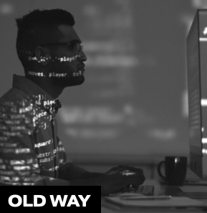
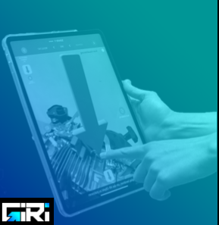

 | Old way 1 |  |  | New way: with GIRI
Aktivität | Deine IT-Mitarbeiter erstellen Deine Arbeitsanleitungen (als Video- oder Augmented Reality-Anleitung ) aufwändig am PC. |  |  | Ihre Mitarbeiter erstellen Arbeitsanleitungen mit dem Smartphone oder Tablet direkt an der Maschine oder dem Arbeitsplatz und teilen diese sofort.
Resultat | Deine Experten aus der Produktion verbringen viele Iterationen mit Deiner IT-Abteilung um Arbeitsanleitungen zu erstellen. |  |  | Intuitive Anleitungen vom Know-how-Träger sind nach 15-30 Minuten verfügbar.
Kosten vergleichbarer Kunden | 2 Arbeitstage von 2 Personen. Das kostet Sie 1.500 € pro Arbeitsanleitung. |  |  | Die Erstellung einer Anleitung kostet Sie mit GIRI circa 20 - 50 €.
 | Jetzt rechne doch einfach selbst

 | Wie viele neue Arbeitsanleitungen erstellst Du pro Jahr ?
Deine Kosten | 100

 | Dauer der Erstellung einer Anleitung durch IT Experte (Stunden) |  |  | Dauer Erstellung Anleitung durch Meister (Stunden)
 | 16 |  |  | 0.5

 | Dauer Erstellung Anleitung durch Meister in Kooperation mit IT Experten (Stunden)
 | 16

 | € 1,209 |  |  | € 21
 | Summe Kosten pro Anleitung auf dem alten weg |  |  | Summe Kosten pro Anleitung mit GIRI
 | € 120,857 |  |  | € 2,098
 | Summe Kosten für Anleitungen auf dem alten weg |  |  | Summe Kosten der Erstellung pro Anleitung mit GIRI
 | € 118,759
 | Summe der Einsparungen mit GIRI in Schritt 2

SCHRITT 3: Führe Updates in 5 Minuten durch - immer aktuelle Dokumente

 | Old way ( Alter Weg) |  |  | Neuer Weg - mit GIRI
Aktivität | Ihre IT-Mitarbeiter führen die Updates durch oder schneiden die Videos neu. |  |  | Ihre Mitarbeiter führen Updates mit GIRI innerhalb von 90 Sekunden direkt am Arbeitsplatz oder im Produktionsablauf durch und geben diese frei. Fertig!
Resultat | Sie müssen darauf warten, dass eine IT-Person Ihre Arbeitsanleitungen aktualisiert. Das kostet Zeit, Geld und Kommunikation. |  |  | Das Update ist nach 5 Minuten fertig und freigegeben.
Kosten vergleichbarer Kunden | 76 € für jedes Update |  |  | Ein Update kostet Dich nur 5 € statt 50 €.
 | Jetzt rechne doch einfach selbst

 | Wie viel Updates führst Du pro Jahr durch?
Deine Kosten | 200

 | Dauer Update durch Deine IT Experten (Stunden) |  |  | Dauer Update mit GIRI
 | 1 |  |  | 0.1

 | Dauer Update durch Meister in Kooperation mit IT Experten (Stunden)
 | 1

 | € 76 |  |  | € 4
 | Kosten pro Update |  |  | Kosten pro Update mit GIRI
 | € 15,107 |  |  | € 839
 | Summe Kosten für jährliche Updates |  |  | Summe Kosten für jährliche Updates mit GIRI
 | € 14,268
 | Summe der Einsparungen mit GIRI in Schritt 3

 | Mehr erfahren | https://www.ar-giri.com/ |  | Kundenbeispiele | https://www.ar-giri.com/kundenbeispiele

